2.1.処理方式概要図
IPAプロセスにてエラーが発生したらそのエラーログをCloudWatch Logsに取り入れてエラー発報
プロセスが正常終了時にIPAは完了フォルダを作成して、Cloudwatch Logsに取り入れる。
並行して常にShared Folder上にI/Fファイルが作成されているかをAWSがpollingする。
2.処理方式全体概要
 | 本章では、処理方式の全体概要の説明と、処理に関連するディレクトリ、ファイルについて記載する。

凡例
処理
処理(分割記載)
処理構成要素
ファイル
テーブル
処理フロー
データフロー
参照
ファイル移送
AWS⇒IPA連携
IPA⇒AWS連携
 | 2.1.処理方式概要図

AWS⇒IPAの場合
ここから
Lambda
ジョブ管理サーバ
(Windows)
ジョブ実行サーバ
(Linux)
ファイルサーバー
（IPA Shared Folder）
外部S3
(ホスト)
IPA用 S3バケット
ETL処理方式設計書（ホスト関連IF開発）.xlsx
の右下に記載されているIPA連携用のデータと同じ
外部データ接続用フォルダ
(外部システムから)

IFファイル
A-REMOTE
A-AUTOジョブネット
S3に何らかのファイルが格納されたら、そのファイルに対応するIPAのタスクを起動できるように設定ファイルから取得する。

S3イベント
※ファイル配置
shellファイル
AWS⇒IPA連携

I/Fファイルバックアップ
(バックアップ用バケットに)
Shell用設定ファイル
(パラメータ取得用)
A-AUTOジョブ
AWS→IPA連携
バックアップ用フォルダ(IPA転送用)
S3I/F転送先フォルダ
batファイル起動
(AWS→IPA時の転送/IPAタスク実行)
IFファイル
データ転送
バックアップS3→Linux→
Shared Folder
IFファイル

Lambda関数
(AWS→IPA)

転送済みI/Fファイル削除
（バックアップS3含む）
S3イベント内容取得

パラメータ取得
(Lambda)
Lambda設定ファイル
shellファイル
API Call IPA→AWS連携

IPAタスクフロー実行
(AWS→IPA 時の処理)
IPA

A-AUTOジョブ実行
定期実行

A-AUTOジョブネット
※タイムスケジュール

IPA⇒AWSの場合
ここから
shellファイル
API Call IPA→AWS連携

A-AUTOジョブ
IPA→AWS連携
IPAタスク実行アウトプット
フォルダ
Lambda関数
(IPAS3からHOSTのS3に連携)
IPAタスクフロー実行
(IPA→AWS 時の処理)
IPA
batファイル起動
(IPA→AWS時のIPAタスク実行)
IFファイル
S3イベント内容取得

他システムへの連携フォルダ(ホストS３へ)
shellファイル
IPA→AWS連携
プロセス完了後処理
複数のI/Fファイルがあるので、それぞれのI/Fごとにファイルがある場合に次に進む
IFファイル
I/Fファイル転送
(外部S3(原価計算)に)
A-AUTOジョブ
IPA→AWS連携
プロセス完了後処理
IPA生成I/Fファイル確認
ポーリング
(IPA→AWS 時の処理)
batファイル起動
15分おき？
(IPA→AWS時IPAプロセス完了後の転送処理)

S3イベント
※ファイル配置
I/Fファイルバックアップ
(IPAバックアップ用フォルダに)
完了したタスクに対応したI/Fファイルをバックアップ
IPAタスク実行アウトプット
バックアップ

Shellファイルを1日1回起動させ、Shellファイルが24時間Polling実施
AWSーIPA連携ファイル
一時格納場所
IFファイル
データ転送
バックアップ→Linux→
S3
バックアップ用フォルダ(ホストS３へ)
I/Fファイル
IFファイル
A-AUTOジョブ実行
IPAプロセス完了ファイル/エラーログ取得
(AWS→IPA IPA→AWS共通)
転送済みI/Fファイル削除
（バックアップ含む）
外部S3

IFファイル
AWSーIPA連携ファイル
一時格納場所(バックアップ)
batファイル起動
(IPAプロセス完了ファイル/エラーログ取得取得)
ログフォルダ

I/Fファイル
IPAタスク完了ファイル

shellファイル
IPAプロセス完了ファイル/エラーログ取得
ポーリング
Shared Folderより取得
エラーログファイル

Shellファイルを1日1回起動させ、Shellファイルが24時間Polling実施
I/Fファイルバックアップ
(IPAバックアップ用フォルダに)
Cloudwatch Logs転送フォルダ
(Cloudwatch Logsに自動反映)

IPAタスク完了ファイル
IPAタスク実行アウトプット
バックアップ

データ転送
バックアップ→Linux
エラーログファイル
IPAタスク完了ファイル
エラーログファイル

転送済みI/Fファイル削除
（バックアップ含む）

2.3.ディレクトリ構成
2.3.ディレクトリ構成

 |  | ファイル名 | 配置先 |  | ディレクトリ | ファイル・関数名 | 例
 | ① | IFファイル_連携 | S3 | 外部データ接続用フォルダ(外部データからのファイル格納先) | j02-dev-tokyo-s3-exch-1/exch-import-file | Host/IPA側で調整
 | ② |  | S3 | バックアップ用フォルダ(IPA転送用) | j02-dev-tokyo-s3-exch-1/exch-import-file-bkup | Host/IPA側で調整
 | ③ |  | S3 | 他システムへの連携フォルダ | j02-dev-tokyo-s3-exch-1/exch-export-file | Host/IPA側で調整
 | ④ |  | S3 | バックアップ用フォルダ(ホスト転送用) | j02-dev-tokyo-s3-exch-1/exch-export-file-bkup | Host/IPA側で調整
 | ⑤ | Lambda用設定ファイル | S3 | プロジェクト固有バケット | j02-dev-tokyo-s3-exch-1/lambda-setting | <①Lambda関数名>.<②拡張子(json)>
 | ⑥ | ログファイル | Linux | IPAログ格納フォルダ | home/ipa/log | xx.log
 | ⑦ | batファイル | Windows | ローカルディレクトリ | D:\UNIRITA\AUW\INSTALL\PRIMESCRIPT | <①システムコード>-xxx.<②拡張子(bat)>
 | ⑧ | shellファイル | Linux | ローカルディレクトリ | home/ipa/j02/sh | <①システムコード>-xxx.<②拡張子(sh)> | J02JN001.sh
 | ⑨ | 転送I/F一時保管ファイル | Linux | AWS-IPA連携時のファイル一時保管場所 | home/ipa/j02/ftps | Host/IPA側で調整
 | ⑩ | 転送I/F一時保管ファイル | Linux | バックアップ用フォルダ | home/ipa/j02/ftps/archive | Host/IPA側で調整

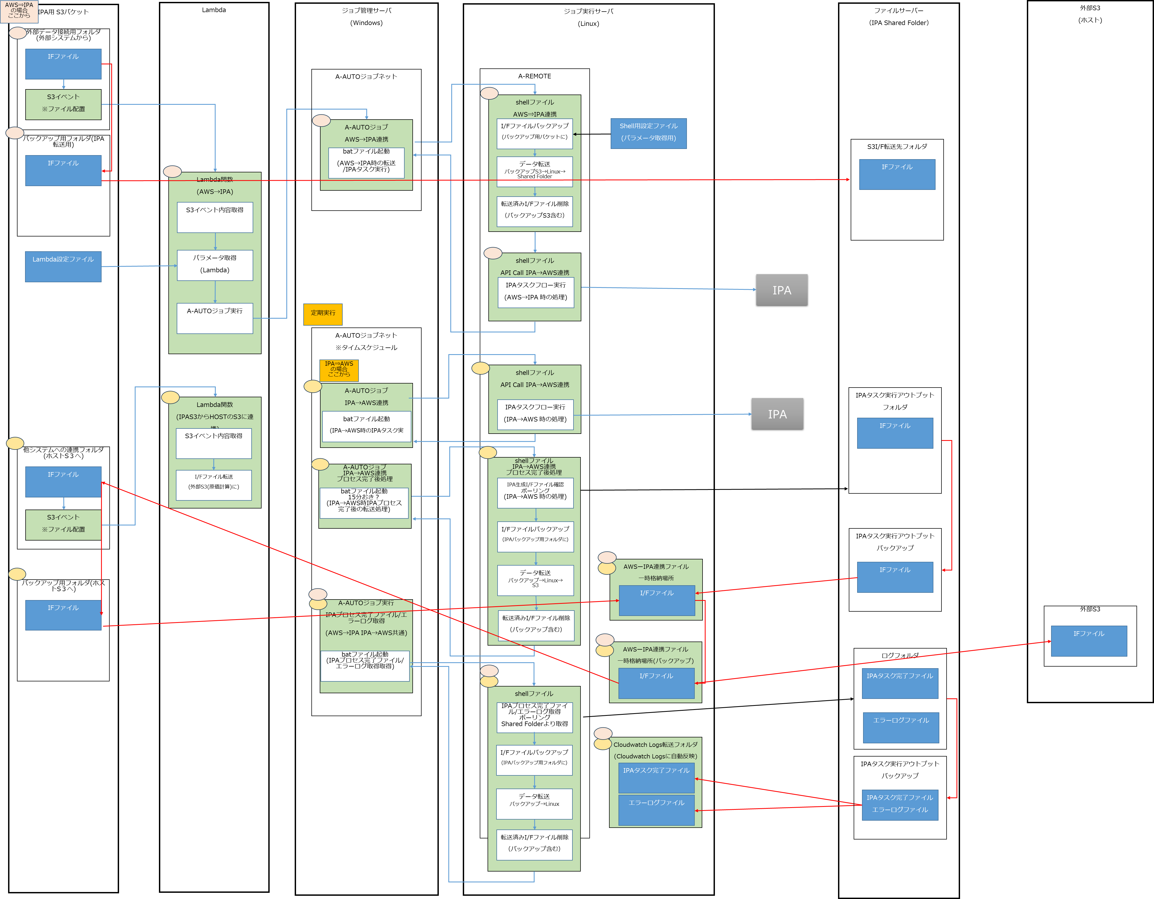

①

⑧

⑦

②

⑤

⑦

③

⑨

④

⑩

⑥

3.処理方式詳細
3.処理方式詳細
 | 本章では、シート「2.1.1.処理方式概要図」に記載した処理について
 | ・起動方法
 | ・インプット
 | ・アウトプット
 | ・エラー検知方法
 | ・実行ユーザ・ロール
 | ・多重実行の制御方法
 | ・リカバリ・再実行時の考慮点
 | を定義する。
 | 「リカバリ・再実行時の考慮点」についてはシート「3.2.リカバリ・再実行時の考慮点」に記載する。

 | 3.1.処理方式詳細
 |  | 各処理の詳細を記載する。

 |  | 3.1.1.S3イベント
 |  |  | S3イベントの詳細は以下の通りとする。

 |  |  | No. | 定義項目 | 詳細
 |  |  | 1 | 起動方法 | S3イベントの起動契機となるフォルダパスをS3内で設定することで、そのパスにファイルが配置された際にS3イベントが起動する。
 |  |  | 2 | インプット | IFファイル(ファイル配置)
 |  |  | 3 | アウトプット | -
 |  |  | 4 | エラー検知方法 | 統合運用基盤で監視するため、本書のスコープ外とする。
 |  |  | 5 | 実行ユーザ・ロール | なし
 |  |  | 6 | 多重実行の制御方法 | 1つの処理を複数のインプットから呼び出すため、多重実行を許容する。同一インプットによる多重実行はA-AUTOのジョブネット設定において許容しないことを設定する。

 |  | 3.1.2.Lambda関数
 |  |  | Lambda関数の詳細は以下の通りとする。

 |  |  | No. | 定義項目 | 詳細
 |  |  | 1 | 起動方法 | S3イベントにおいて、イベント通知で起動するLambda関数を設定する。
 |  |  | 2 | インプット | ファイル名
 |  |  | 3 | アウトプット | -
 |  |  | 4 | エラー検知方法 | Lambdaのうち、関数外(コード外)で発生したエラーについては本書のスコープ外とする。 Lambda関数内で発生したエラーについてはLambdaでエラーを検知し、エラー内容をCloudwatchに連携する。エラー内容に、その関数の起動契機となったS3イベントから取得したファイル名を記録する。
 |  |  | 5 | 実行ユーザ・ロール | Lambda関数に、S3イベント通知の受信、S3へのファイル参照、ジョブ管理サーバへのコマンド実行をするための権限を持つIAMロールを付与する。
 |  |  | 6 | 多重実行の制御方法 | 1つの処理を複数のインプットから呼び出すため、多重実行を許容する。同一インプットによる多重実行はA-AUTOのジョブネット設定において許容しないことを設定する。

 |  | 3.1.3.A-AUTOジョブ
 |  |  | A-AUTOジョブの詳細は以下の通りとする。

 |  |  | No. | 定義項目 | 詳細
 |  |  | 1 | 起動方法 | ・AWS(S3)→IPAの処理の場合、Lambda関数において、S3イベントから連携されたファイル名を元に、対応したA-AUTOジョブIDをセットしてジョブ管理サーバにA-AUTOジョブ実行コマンドを実行する。 ・IPA→AWS(S3)の場合、毎日XX時にジョブが実行する。 AWS(S3)→IPA、IPA→AWS(S3)両方の処理において、IPAのエラーログおよび完了ファイル取得のためのA-Autoジョブを毎日XXに実行する(シェルスクリプト内で繰り返し実行する)。
 |  |  | 2 | インプット | ファイル名（AWS(S3)→IPAのときのみ）
 |  |  | 3 | アウトプット | -
 |  |  | 4 | エラー検知方法 | A-AUTOでbatファイルの戻り値を受け取り、戻り値によってエラーかどうかを判断する。
 |  |  | 5 | 実行ユーザ・ロール | A-AUTOジョブを実行するためのA-AUTOユーザを利用する。 また、A-AUTOジョブが起動するジョブ管理サーバにおいて、S3へアクセスするためのIAMロールを付与する。
 |  |  | 6 | 多重実行の制御方法 | A-AUTOのジョブネット設定において、ジョブネットが多重実行を許容しないよう設定することで該当箇所の多重実行を制御する。

 |  | 3.1.4.shellファイル
 |  |  | shellファイルの詳細は以下の通りとする。

I/Fによって実行するものが異なる場合は
タスクフローIDのようなものが必要
 |  |  | No. | 定義項目 | 詳細
 |  |  | 1 | 起動方法 | A-REMOTEよりshell実行コマンドを実行する。
 |  |  | 2 | インプット | タスクフローID
 |  |  | 3 | アウトプット | 実行結果の戻り値
 |  |  | 4 | エラー検知方法 | 正常終了、異常終了に応じた戻り値をA-AUTOジョブに返すことで、A-AUTOにおいてエラーかどうかを判断する。処理内のどこでエラーが発生したか、ログファイルに記録されたエラー内容にて判断する。
 |  |  | 5 | 実行ユーザ・ロール | Linuxユーザを利用する。
 |  |  | 6 | 多重実行の制御方法 | 1つの処理を複数のインプットから呼び出すため、多重実行を許容する。同一インプットによる多重実行はA-AUTOのジョブネット設定において許容しないことを設定する。

